výsledky
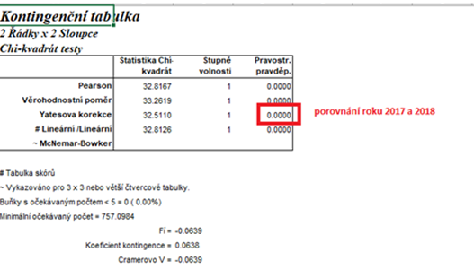
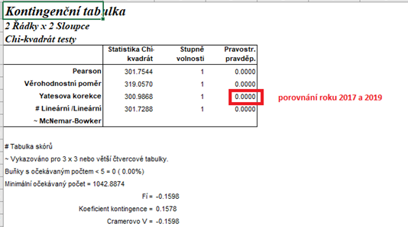
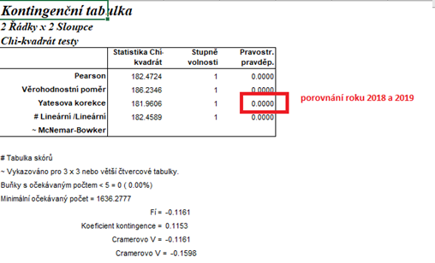
 | rok 2017 | rok 2018 | rok 2019 | Statistické zpracování dat, která jsou vyjádřena ve formě četností, se běžně provádí pomocí chí kvadrát testu s využítím kontingenčních tabulek.
Počet použitých ryb | 650 | 1280 | 3260 | Tento test nelze zpracovat v tabulkovém procesoru Excel, ale je třeba použít vhodný statistický program jako je například Unistat.
Počet všech pokusných zvířat | 3150 | 4880 | 8660 | Do kontingenčních tabulek je třeba dávat vždy údaje četností v absolutních hodnotách, nelze využít procenta.
Počet všech pokusných zvířat mimo ryb | 2500 | 3600 | 5400 | Vyjádření v procentech se využívá až pro finální interpertaci dat.
 |  |  |  | Porovnávat proti sobě budeme počty použitých ryb vůči ostatním druhům pokusných zvířat. V zadání je ovšem k dispozici celkový součet pokusných zvířat, proto je třeba dopočítat položku počtu pokusných zvířat bez ryb.

 |  |  |  | vyjádření v procentech:
 |  |  |  |  | 2018 | 2018 | 2019
 |  |  |  | % počtu použitých ryb | 20.63 | 26.23 | 37.64
 | rok 2017 | rok 2018 | rok 2019 | % počtu všech pokusných zvířat mimo ryb | 79.37 | 73.77 | 62.36
Počet použitých ryb | 650 | 1280 | 3260
Počet všech pokusných zvířat mimo ryb | 2500 | 3600 | 5400 | Z výsledků Pearsonova testu dobré shody je zřejmé, že mezi roky jsou signifikantní rozdíly, budeme proto tedy dále provádět dílčí testování jednotlivých roků mezi sebou s využitím Yatesovi korekce.
 |  |  |  | Nejvyšší % ryb bylo využito v roce 2019 (37,64 %), naopak nejnižší % bylo v roce 2018 (20,63 %). Mezi všemi roky byly zjištěny signifikantní rozdíly.

 |  |  |  | Výsledek naší analýzy:
 |  |  |  | p= | 2017 | 2018 | 2019
 |  |  |  | 2017 |  | 0.000 | 0.000
 |  |  |  | 2018 | 0.000 |  | 0.000
 |  |  |  | 2019 | 0.000 | 0.000

postup Unistat
 | rok 2017 | rok 2018 | rok 2019 | Nejprve budeme provádět výpočet kontingenční tabulky formátu k x m (v našem případě 3 x 2), abychom vůbec zjistili, zda jsou mezi soubory rozdíly.
Počet použitých ryb | 650 | 1280 | 3260 | Označíme si zdrojová data a v hlavním menu si vybereme nabídku "Unistat".
Počet všech pokusných zvířat mimo ryb | 2500 | 3600 | 5400 | Dále si zvolíme nabídky: Statistika 1 → Tabulky → Kontingenční tabulky
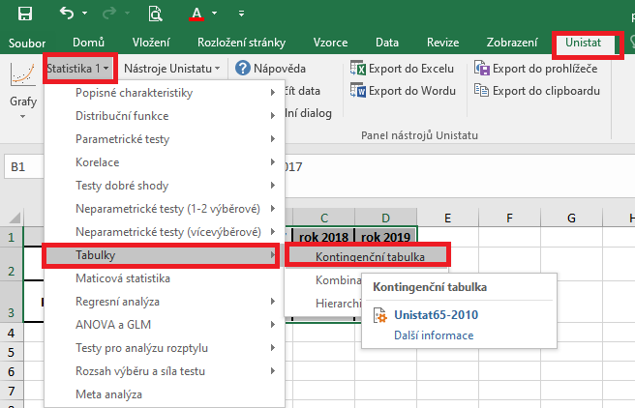

 |  |  |  | V následujícím dialogovém okně si převedeme ze seznamu proměnných do vybraných proměnných všechny tři soubory.
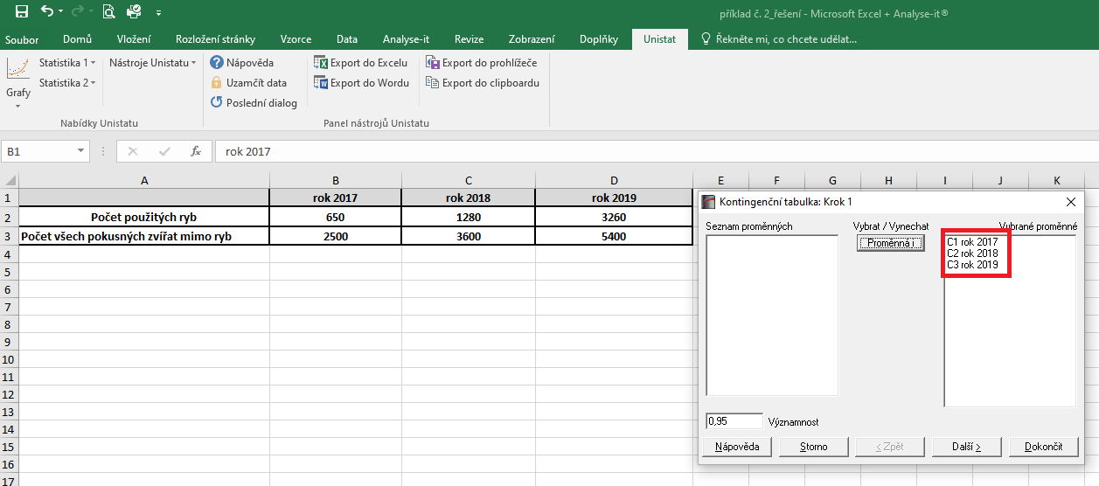

 |  |  |  | V následujícím dialogovém okně si zaškrtneme nabídku "RxC tabulkové statistiky" a zvolíme nabídku "Další".
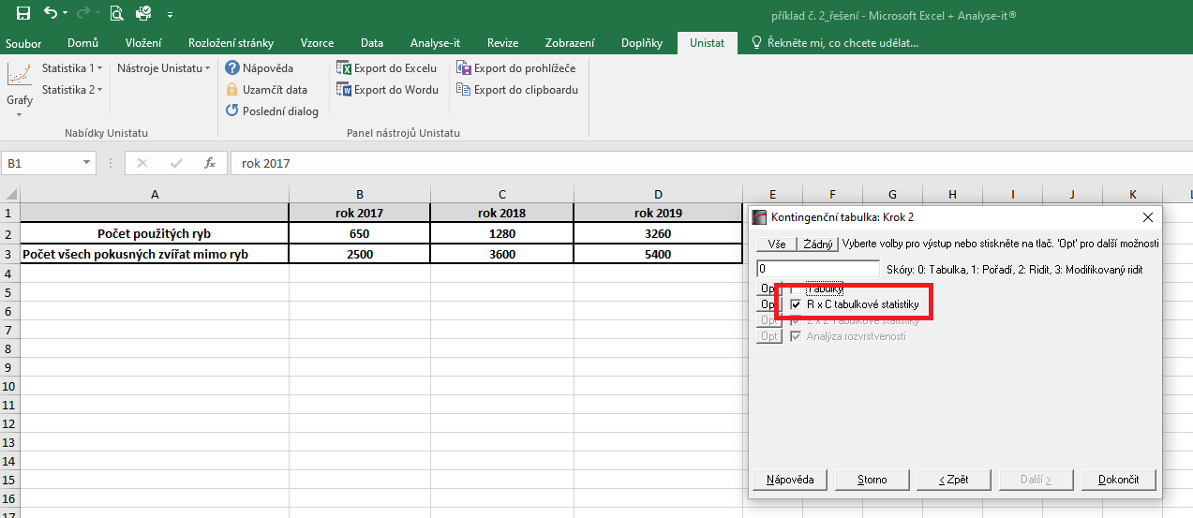

 |  |  |  |  |  |  |  | 14200
 |  |  |  |  |  |  |  | 1183.3333333

 |  |  |  | Dojde k vytvoření nového listu, kde v tabulce Chí-kvadrát testy nás bude zajímat výsledek pravděpodobnosti Pearsonova testu dobré shody (tzn. řádek "Pearson").
 |  |  |  | Pokud hodnota p je menší jak 0,05, tak mezi testovanými soubory existuje signifikantní rozdíl a je třeba provést další testování s využitím kontingenční tabulky 2x2.
 |  |  |  | Vzhledem k tomu, že v našem testu nám hodnota pravděpodobnosti vyšla rovna číslu 0.000, můžeme říct, že mezi soubory jsou signifikantní rozdíly v četnostech a budeme následně testovat jednotlivé roky mezi sebou.

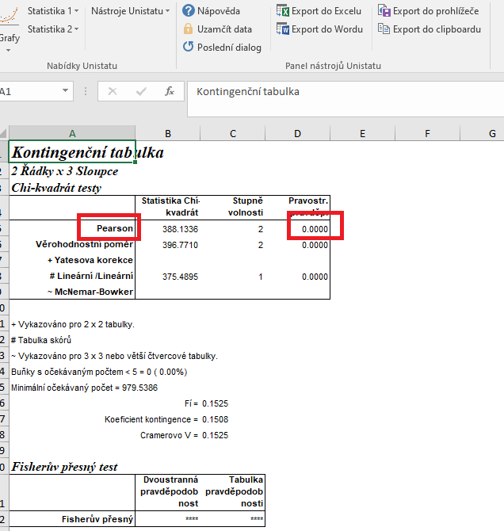

 |  |  |  | Opět si označíme zdrojová data.
 |  |  |  | Dále si znovu zvolíme následující nabídky: Statistika 1 → Tabulky → Kontingenční tabulky
 |  |  |  | Tentokrát ovšem do vybraných proměnných zvolíme pouze dvě kombinace (tzn. Nejprve rok 2017 a rok 2018, následně 2017 a 2019, dále 2018 a 2019).
 |  |  |  | Celkem tedy provedeme tři dílčí výpočty.

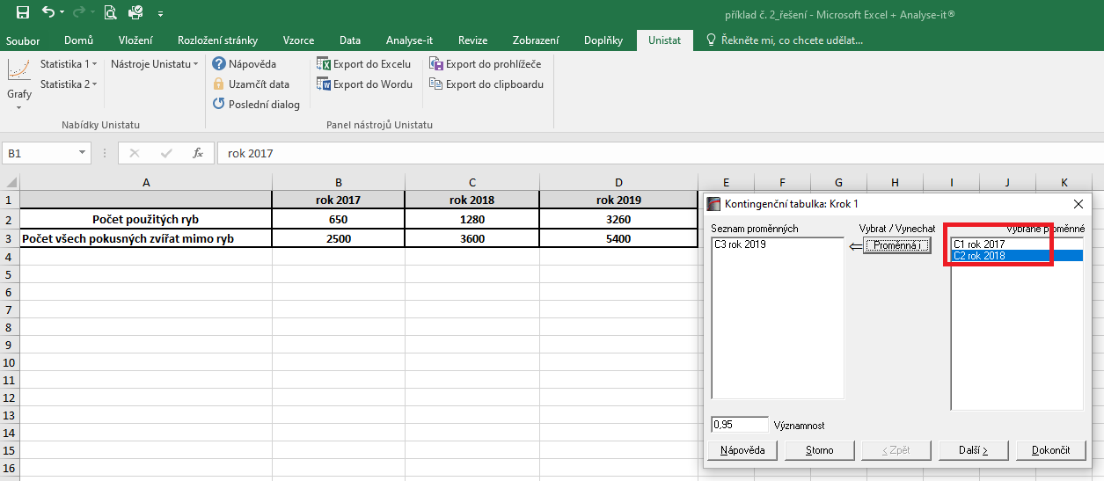

 |  |  |  | Dojde k vytvoření nové listu, kde nás budeme zajímat výsledek pravděpodobnosti Yatesovi korekce.
 |  |  |  | Pokud je hodnota p menší než 0,05, znamená to, že mezi testovanými skupinami jsou signfikantní rozdíly.

 |  |  |  | Výsledek naší analýzy:
 |  |  |  | p= | 2017 | 2018 | 2019
 |  |  |  | 2017 |  | 0.000 | 0.000
 |  |  |  | 2018 | 0.000 |  | 0.000
 |  |  |  | 2019 | 0.000 | 0.000

